工作表1
总体原则： | 不进城
 | 方便老人接送
 | 老人居住环境
 | 购房总价小于180W
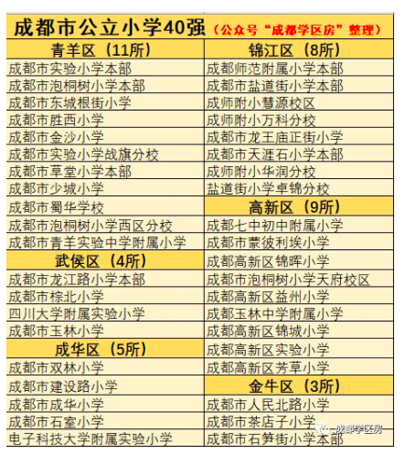
 |  | 幼儿园 | 学校名称 | s | 地址 | 性质 | 入学难度 | 幼儿园级别 | 距离广都 | 距离家天下 | 距离大源中央公园 | 优点 | 缺点 | 备注
 |  | * | 金苹果幼儿园-中德英伦联邦 |  |  | 私立 | 容易 |  |  |  |  | 距离广都近，短期不用考虑搬家 | 学费贵，国际幼儿园，一年8万，口碑不详
 |  | * | 金苹果幼儿园-城南阳光 |  |  | 私立 | 难 | 二级 |  | 比较近 | 非常近 | 在凤凰城旁边，距离家天下很近，旁边就是益州小学 | 入学难，要去提前排队报名
 |  |  | 金苹果幼儿园-南苑 |  |  | 私立 | 难 | 二级 |  |  |  |  | 周边小学学区房贵，入学也难
 |  |  | 金苹果幼儿园-天府国际社区 |  |  | 私立 | 难 | 一级 |  |  |  |  | 靠近南三环，离家天下较远
 |  | * | 哈佛之星 |  |  | 私立 | 容易 |  |  |  |  | 离广都和家天下都很近 | 附近没有学区房
 |  |  | 红星左岸花都 |  |  | 公立 | 难 | 一级 |  |  |  | 一级幼儿园，机关幼儿园口碑很好 | 附近没有学区房
 |  |  | 金苹果-河畔新世界 |  |  | 私立 | 容易 |  |  |  |  |  | 附近没有学区房

 |  | 小学
 |  |  | 锦晖小学 | http://www.cdgxjhxx.com/ | 高新区锦晖东街66号 | 公立 |  |  | 10km（20m） | 16km（45m） | 6.5km（15m） | 高新区最好的，都是高新区的公务员，生源好 | 学区房附近楼盘生活氛围不如大源，没有金苹果
 |  |  | 益州小学 | http://www.cdgxyzxx.com/ | 高新区盛治街32号 | 公立 |  |  | 6.5km（15m） | 12km（36m） | 1km（2m） | 和凤凰城、家天下距离比较近，学校还行 | 学校这几年发展不如锦晖
 |  |  | 成都七中初中附属小学 | http://www.cdqzfsxx.cn/ | 高新区金桂路85号 | 公立 |  |  | 13.5km(21m) | 19km(42m) | 10km(15m)
 |  |  | 蒙彼利埃小学 |  |  | 公立
 |  |  | 高新区实验小学 |  |  | 公立
 |  |  | 高新区芳草小学 |  |  | 公立
 |  |  | 泡桐树小学天府校区 |  |  | 公立 |  |  |  |  |  | 生源最好，周边都是非富即贵 | 周边学区房太贵， 500万以上
 |  |  | 玉林中学附属小学 |  |  | 公立
 |  |  | 高新区锦城小学 |  |  | 公立

